安定度計算
安定度計算(積載型使用)

一、計算數據：

 | 1. | 起重機重量(車重+起重機) |  |  |  |  | (Wb) |  | = | 8420 |  | (kg)
 | 2. | 腳架、立拱重量 |  |  |  |  | (Wf) |  | = | 1187 |  | (kg)
 | 3. | 伸臂重量 |  |  |  |  | (Wr) |  | = | 999 |  | (kg)
 | 4. | 車重(不含起重機) |  |  |  |  | (Ws) |  | = | 6204 |  | (kg)
 | 5. | 吊具組重量 |  |  |  |  | (Wh) |  | = | 30 |  | (kg)
 | 6. | 前輪距 |  |  |  |  | (B1) |  | = | 178.5 |  | (cm)
 | 7. | 後輪距 |  |  |  |  | (B2) |  | = | 166.5 |  | (cm)
 | 8. | 軸距 |  |  |  |  | (H) |  | = | 487 |  | (cm)
 | 9. | 車高 |  |  |  |  | (h) |  | = | 340 |  | (cm)
 | 10. | 外伸腳距離 |  |  |  |  | (Lw) |  | = | 480 |  | (cm)
 | 11. | 吊桿最大起伏角度 |  |  |  |  | (θm) |  | = | 78 |  | (度)
 | 12. | 前輪到旋轉中心距離 |  |  |  |  | (S) |  | = | 70 |  | (cm)
 | 13. | 1節時伸臂總長度 |  |  |  |  | (L1') |  | = | 393 |  | (cm)--參照明細表
 | 14. | 1節時伸臂重心與軸心距離 |  |  |  |  | (d1) |  | = | 248.5 |  | (cm)--詳附件1
 | 15. | 平均輪距 |  |  |  |  | (B) |  | = | (B1+B2) / 2 = |  |  | 172.5 |  | (cm)

 | 16. | 重心到支點距離_正面 |  |  |  |  | (L1) |  | = | (Ws+Wf)×B1/2+Wr×( d1× cosθm+B1/2)+Wh×( L1'× cosθm+B1/2)
 |  |  |  |  |  |  |  |  |  | Wb

 |  |  |  |  |  |  |  |  | = | 95.67 |  | (cm)

 | 17. | 重心到支點距離_側面 |  |  |  |  | (L2) |  | = | (Ws×H/3)+(Wf×S)+Wr×(d1× cosθm+S)+Wh×( L1'× cosθm+S)
 |  |  |  |  |  |  |  |  |  | Wb

 |  |  |  |  |  |  |  |  | = | 144.45 |  | (cm)

 | 18. | 伸臂中心線至翻倒支點水平距離 |  |  |  |  | (L') |  | = | B / 2 = |  | 86.25 |  | (cm)
 | 19. | 起重機重心至地面垂直距離 |  |  |  |  | (h') |  | = | 125.73 |  | (cm)--詳附件3

二、後方安定度

 | 1. | 依據移動式起重機安全檢查構造標準第17條第一項第一款：
 |  | 伸臂中心線之鉛直面與起重機之行駛方向成直角時，位於伸臂所在側支點上之重量，應為起重機重量之百分之十五以上。

 |  | Ra：伸臂所在側支點上之重量(直角) (kg) |  |  |  |  |  |  |  | B1：前輪距 (m)
 |  | Wb：起重機重量 (kg) |  |  |  |  |  |  |  | L1：重心到支點距離_正面 (m)
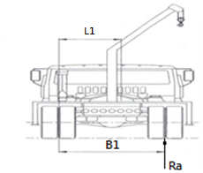
 |  | Ra ≧ 0.15 × Wb

 |  | ∵ Ra ＝ L1 × Wb / B1

 |  | ∴ L1 × Wb / B1 ≧ 0.15 × Wb

 |  | => L1 / B1 ≧ 0.15

 |  | => | 95.67 | / | 178.5 |  | = | 0.536 |  | ≧ 0.15 …OK!
 | 2. | 依據移動式起重機安全檢查構造標準第17條第一項第二款：
 |  | 伸臂中心線之鉛直面與起重機之行駛方向一致時，位於伸臂所在側支點上之重量，應大於起重機重量之百分之十五與平均輪距和軸距之比值之乘積。

 |  | Rb：伸臂所在側支點上之重量(平行) (kg) |  |  |  |  |  |  |  | B：平均輪距 (m) |  |  |  |  |  | H：軸距 (m)
 |  | Wb：起重機重量 (kg) |  |  |  |  |  |  |  | L2：重心到支點距離_側面 (m)
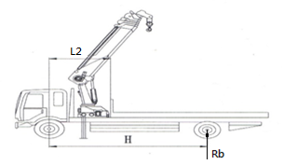
 |  | Rb ≧ 0.15 × Wb × B / H

 |  | ∵Rb = L2 × Wb / H

 |  | ∴ L2 × Wb / H ≧ 0.15 × Wb × B / H

 |  | => L2 / B ≧ 0.15

 |  | => | 144.45 | / | 172.5 |  | = | 0.837 |  | ≧ 0.15 …OK!

三、前方安定度

 | 除水上起重機外，移動式起重機之前方安定度值，應為一‧一五以上，並應依下式計算：
 |  | SF= | Wp＋Wa＋Wo |  |  | ≧ 1.15
 |  |  | Wp＋Wa
 |  | Wp：伸臂重量中之前端等價質量 (公噸) 。
 |  | Wa：額定荷重與吊具之質量和 (公噸) 。
 |  | Wo：安定餘裕荷重 (公噸) 。
 | 一、影響前方安定度之重量，應取最不利安定之狀態。
 |  | (本機具最不利位置為：伸臂長度:1105cm、作業半徑：1081cm、吊升荷重:730kg)...詳附件4
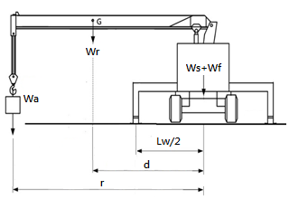
 | 二、處於水平且堅固之地面上。

 |  | SF= | Wp＋Wa＋Wo |  |  | = | 0.528 + 0.73 + 0.735
 |  |  | Wp＋Wa |  |  |  | 0.528 |  | + | 0.730

 |  | = | 1.58 | ≧ 1.15 …OK!

四、左右方安定度

 | 除履帶式起重機外，移動式起重機應具有於行駛方向為水平且堅固地面上，左右方向傾斜三十度時，不致翻倒之左右安定度，並依下列規定計算：

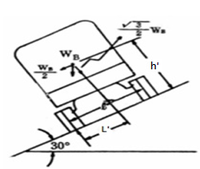
 | 一、在無負載狀態下。但燃料、潤滑油、冷卻水等均為滿載，並裝有運轉所必需之設備及裝置等。
 | 二、伸臂中心線之鉛直面與起重機行駛方向一致。

 |  | L'：伸臂中心線至翻倒支點水平距離 (cm)
 |  | h'：起重機重心至地面垂直距離 (cm)

 |  | L' × cos30∘≧ h' × sin30∘

 |  | =>L' × √3/2 ≧ h' / 2

 |  | =>L' × √3/ h' ≧ 1

 |  | => | 86.25 | × √3 / |  | 125.7 |  | = | 1.19 |  | ≧1 …OK!

附件3 車台重心高度計算
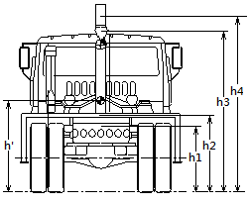
1. | 車台(不含起重機) | 重心至地面垂直距離 |  |  | (h1) | = | 92.0 | (cm)
2. | 車台(不含起重機) | 重量 |  |  | (Ws) | = | 6204 | (kg)

3. | 腳架、立拱重量 | 重心至地面垂直距離 |  |  | (h2) | = | 130.7 | (cm)
4. | 腳架、立拱重量 | 重量 |  |  | (Wf) | = | 1187 | (kg)

5. | 吊具組 | 重心至地面垂直距離 |  |  | (h3) | = | 261.7 | (cm)
6. | 吊具組 | 重量 |  |  | (Wh) | = | 30 | (kg)

7. | 伸臂 | 重心至地面垂直距離 |  |  | (h4) | = | 325.2 | (cm)
8. | 伸臂 | 重量 |  |  | (Wr) | = | 999 | (kg)

9. | 起重機重心至地面垂直距離 |  | (h') | = | Ws × h1 + Wf × h2 + Wh × h3 + Wr × h4
 |  |  |  |  | Ws + Wf + Wh + Wr

 |  |  |  | = | 6204 × 92 + 1187 × 130.7 + 30 × 261.7 + 999 × 325.2
 |  |  |  |  | 6204 + 1187 + 30 + 999

 |  |  |  | = | 125.73 |  | (cm)

